상품제안서
나빌레라 서울일러스트 병따개 | 상품코드: S38881

 |  |  |  |  |  |  | 02-713-8555 | www.synergygift.co.kr
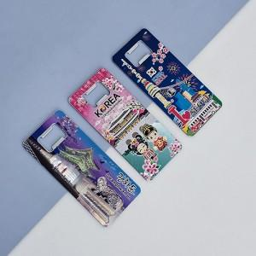

【상세/제작정보】

【인쇄/포장옵션】 | 레이저 / PP케이스

【공급단가】 | 수량 | 50~ | 100~ | 500~ | 1,000~ | 5,000~
*VAT별도 | 단가 | 4,980원 | 4,800원 | 4,600원 | 4,400원 | 4,220원

【상품 URL】 | https://synergygift.co.kr:443/src/goods_detail.php?gdno=38881

